KAWASAKI CDW _プログラム6桁_Tコン Ver
KAWASAKI (T-Controller) CDW ﾌﾟﾛｸﾞﾗﾑ 教示要領 プログラム |  |  |  |  |  |  |  | △1 車種マッチングへの対応 2020.5.2 岡﨑

 | 動作イメージ |  |  |  |  |  | プログラムリスト
pg0 | ※原点プロや信号入出力の細かいルールはRSWプロに準じます。RSWとの相違点のみ記述します
 | 【 HP ～ 第２起動待ち 】 |  |  |  |  |  |  | .PROGRAM pg0();
 | pg0 |  |  |  |  |  |  | ｽﾃｯﾌﾟ | 補間 | 速度 | 精度 | ﾀｲﾏ | ﾂｰﾙ | ﾜｰｸ | ｸﾗﾝﾌﾟ | 打点情報 | J/E | OX | WX | 備考
 |  |  |  |  |  |  |  | 1 | FN99[ "CDW原点プログラム" ] |  |  |  |  |  |  | コメント |  |  |  | PGに必ずコメントをつけましょう
 |  | ※ロボットが第１起動可を受け取り、動き出す前に全ガンの原位置確認を行う。 |  |  |  |  |  | 2 | FN99["Date 20XX/XX/XX"] |  |  |  |  |  |  | コメント |  |  |  | PG最初、最終STEPは”各軸”
プログラムJUMP
(車種確認）
第１起動待ち
同位置
 |  |  |  |  |  |  |  | 3 | JOINT | 0 | 1 | 0 | 1 |  |  |  |  | 0 |  | 速度を”0”にすること
HP
HP
 |  |  |  |  |  |  |  | 4 | JOINT | 9 | 1 | 0 | 1 |  |  |  |  |  | 64 | 第１起動待ち
 |  |  |  |  |  |  |  | 5 | JOINT | 9 | 1 | 0 | 1 |  |  |  |  | 65 |  | 治具への不干渉出力
第１起動
ガン原位置確認
ハンマリング装置戻確認
 |  |  |  |  |  |  |  | 6 | JOINT | 9 | 1 | 0 | 1 |  |  |  |  | 48,-123,124 | 48,124 | ガン原位置確認、ハンマリング装置戻確認を行う
 |  |  |  |  |  |  |  | 7 | JOINT | 9 | 2 | 0 | 1
 |  |  |  |  |  |  |  | 8 | JOINT | 9 | 1 | 0 | 1 |  | J |  |  |  |  | 第2起動位置、作業プロへジャンプ
溶接作業
HP
 |  |  |  |  |  |  |  | 9 | JOINT | 9 | 2 | 0 | 1
同位置
 |  |  |  |  |  |  |  | 10 | JOINT | 9 | 0 | 0 | 1 |  |  |  |  | 0 |  | 信号をリセットするポイントは精度"0"
第２起動（溶接OK)
作業完了
第１起動待ち
 |  |  |  |  |  |  |  | 11 | JOINT | 0 | 1 | 0 | 1 |  |  |  |  | 95 | 64 | 同ポイントで信号操作を行うときは速度"0"にする。
 |  |  |  |  |  |  |  | 12 | JOINT | 0 | 1 | 0 | 1 |  |  |  | E

OX96を出力している間OX170～OX175と
WX169は車種マッチング信号として使用。
OX170～OX175はバイナリ出力し
作業プログラムNo,と同一の数字を
出力するよう設定する。
pg1
 | 【 第2起動待機 ～ HP 】 |  |  |  |  |  |  | .PROGRAM pg〇〇() ;
 |  |  |  |  |  |  |  | ｽﾃｯﾌﾟ | 補間 | 速度 | 精度 | ﾀｲﾏ | ﾂｰﾙ | ﾜｰｸ | ｸﾗﾝﾌﾟ | 打点情報 | J/E | OX | WX | 備考
 |  |  |  |  |  |  |  | 1 | FN99[ "JXX CDWプログラム" ] |  |  |  |  |  |  | コメント
 |  |  |  |  |  |  |  | 2 | FN99["Date 20XX/XX/XX"] |  |  |  |  |  |  | コメント
同位置
 |  |  |  |  |  |  |  | 3 | JOINT | 0 | 1 | 0 | 1 |  |  |  |  | 0,65 |  | PG先頭なので信号リセット、速度、精度を"0","1"必要な信号も出力する
 |  |  |  |  |  |  |  | 4 | JOINT | 9 | 1 | 0 | 1 |  |  |  |  | 48,-123,124,96,170 | 48,124,169
HP
溶接作業
HP
ガン原位置確認
ハンマリング装置戻確認
HP
第１起動
第１起動待ち
第１起動待ち
プログラムJUMP
(車種確認）
第3起動（溶接OK)
作業完了
 |  |  |  |  |  |  |  | 5 | FN80[100] |  |  |  |  |  |  |  |  |  |  | Call車種マッチング信号リセットプログラム
 |  |  |  |  |  |  |  | 6 | FN99["溶接 OK"]
同位置
 |  |  |  |  |  |  |  | 7 | JOINT | 9 | 2 | 0 | 1 | 0 |  |  |  | 65,-65 | 65 | 第3起動待ち（溶接OK）
 |  |  |  |  |  |  |  | 8 | FN80[100] |  |  |  |  |  |  |  |  |  |  | Call車種マッチング信号リセットプログラム
 |  |  |  |  |  |  |  | 9 | JOINT | 9 | 2 | 0 | 1 | 0 |  |  |  | 96,170 | 169 | 起動指令車種と起動プログラムNo,が一致していることを確認する
 |  |  |  |  |  |  |  | 10 | FN80[100] |  |  |  |  |  |  |  |  |  |  | Call車種マッチング信号リセットプログラム
 |  |  |  |  |  |  |  |  |  | ※定置の場合はガンへワークを挿入する手前から定置ツールを使用のこと
ガン選択、溶接条件出力は通信に0.5sec程度時間がかかる。
そのため条件は常に出力したままにする。
以前の条件を確実にリセットするため、ONにしないBCD信号のOFF指令を必ず入力の事。

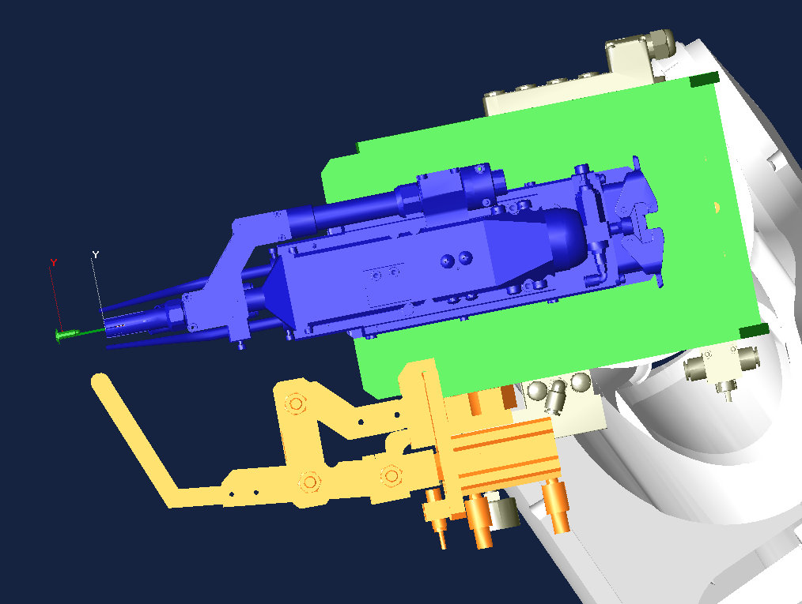
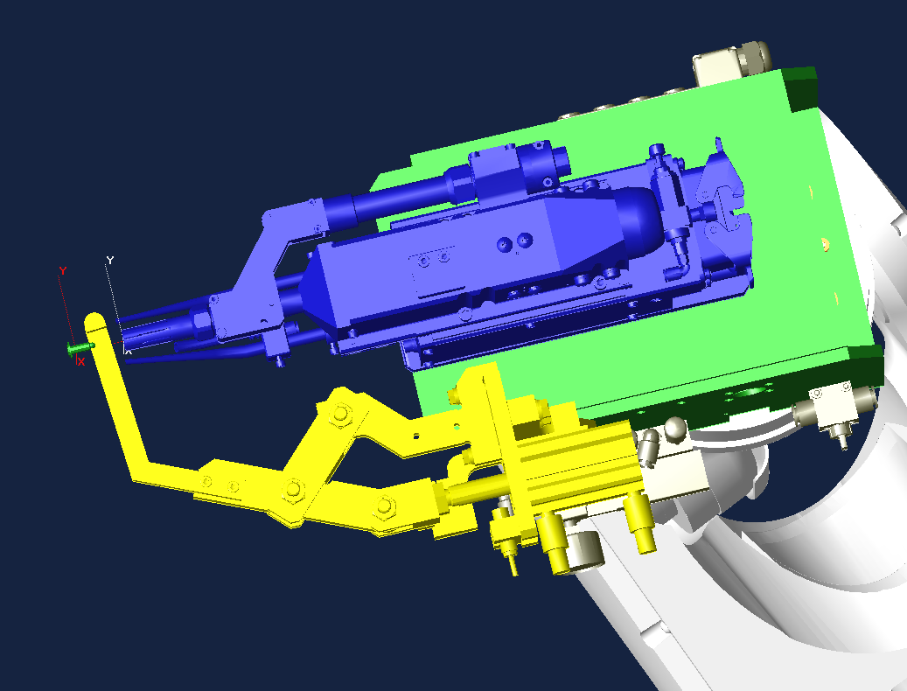
 |  |  |  |  |  |  |  | 11 | JOINT | 9 | 2 | 0 | 1 | 0
 |  |  |  |  |  |  |  | 12 | FN99["Weld_point No1"] |  |  |  |  |  |  |  |  |  |  | 条件を出力している場所がわかるようにコメントをつけること
 |  |  | STEP 15（打点前） |  | STEP 16～17（打点位置） | STEP 18～21（ハンマリング位置） |  | 13 | JOINT | 9 | 2 | 0 | 1 | 0 |  |  |  | -34,-35,-36,-37,-46,-47 |  | 条件のリセットを行う
ハンマリング装置が振り込んでも当らない距離を離す（最低40㎜程度）
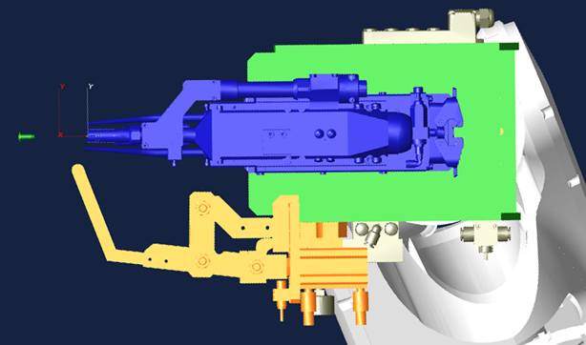
35～40㎜程度離して加圧
（加圧位置はガン図面に指定有）
 |  |  |  |  |  | ※できるだけ打点位置でチェックできるように装置を調整のこと |  | 14 | JOINT | 9 | 2 | 0 | 1 | 0 |  |  |  | 34,-35,-36,-37,46,-47 | 34,46 | 溶接条件出力
 |  |  |  |  |  |  |  | 15 | LINEAR | 9 | 1 | 0 | 1 | 0 |  |  |  | 48,-123,124 | 48,124 | 打点前でガン開放端、ハンマリング戻確認
同位置
 |  |  |  |  |  |  |  | 16 | LINEAR | 9 | 1 | 0 | 1 | 0 | 1 |  |  |  |  | 打点
 |  |  |  |  |  |  |  | 17 | LINEAR | 0 | 1 | 0 | 1 | 0 |  |  |  | 48,-123,124 | 48,124 | 打点後でガン開放端、ハンマリング戻確認
同位置
 |  |  |  |  |  |  |  | 18 | LINEAR | 9 | 1 | 0 | 1 | 0 |  |  |  | -123,-124 |  | ハンマリング装置指令リセット
 |  |  |  |  |  |  |  | 19 | LINEAR | 0 | 1 | 0 | 1 | 0 |  |  |  | 123,-123,-124 | 123 | ハンマリング装置出
 |  |  |  |  |  |  |  | 20 | LINEAR | 0 | 1 | 0 | 1 | 0 |  |  |  | -123,-124 |  | ハンマリング装置指令リセット
 |  |  |  |  |  |  |  | 21 | LINEAR | 0 | 1 | 0 | 1 | 0 |  |  |  | -123,124 | 124 | ハンマリング装置戻

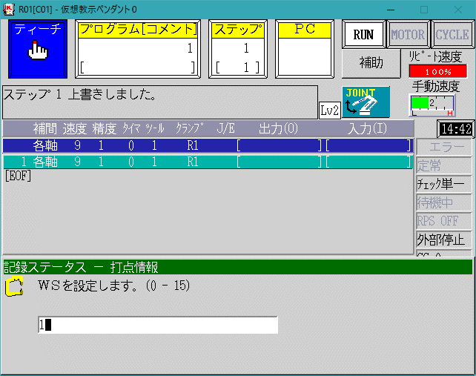
 |  |  |  |  |  | ハンマリング装置で一定時間ONが取れていたらOKとみなす。
 |  |  |  |  |  | NGの場合は溶接異常でライン停止 |  | 22 | JOINT | 9 | 1 | 0 | 1 | 0
 |  |  |  |  |  |  |  | 23 | JOINT | 9 | 2 | 0 | 1 | 0 |  |  |  | -64

 |  |  |  |  |  |  |  | 24 | FN99["作業完了"]
 |  |  |  |  |  |  |  | 25 | JOINT | 9 | 2 | 0 | 1 | 0 |  |  |  | 64 |  | 作業完了出力
作業完了 出力 位置
ハンマリング完了から動いた位置 で出力
 |  |  |  | ※ガンはエアガン設定を使用する。
 |  |  |  | クランプ指令は
 |  |  |  | WS 0、CC ガンNoと同じNoを指定、OC O（解放）を入力のこと

 |  |  |  |  |  |  |  | 26 | JOINT | 9 | 2 | 0 | 1 | 0 |  |  |  | -64,-65
 |  |  |  |  |  |  |  | 27 | FN99["不干渉信号出力"]
 |  |  |  |  |  |  |  | 28 | JOINT | 9 | 2 | 0 | 1 | 0 |  |  |  | 65 |  | 不干渉信号出力
同位置
 |  |  |  |  |  |  |  | 29 | JOINT | 9 | 0 | 0 | 1 |  |  |  |  | 0 |  | 信号をリセットするポイントは精度"0"
 |  |  |  |  |  |  |  | 30 | JOINT | 0 | 1 | 0 | 1 |  |  |  |  |  | 64 | 同ポイントで信号操作を行うときは速度"0"にする。
 |  |  |  |  |  |  |  | 31 | JOINT | 0 | 1 | 0 | 1 |  |  |  | E | 95

Running list_JP (1)
ROBOT RUNNING LIST |  |  |  |  |  |  |  |  |  |  |  |  |  | 【適用：スタッド】 |  |  |  |  |  |  |  |  |  |  |  | 1 | / | 4
プログラム リスト |  |  |  |  |  |  |  |  |  |  |  |  |  | 機 番 ： |  |  |  | 工程機番入力

車種 |  |  | プログラム |  | 内容 |  |  |  |  |  |  | BCD |  | 車種 |  |  | プログラム |  |  | 内容 |  |  |  |  |  |  | BCD
 |  |  | 0 |  | 原点プログラム |  |  |  |  |  |  | -
 |  |  | 80 |  | チップ補正 |  |  |  |  |  |  | -

車種選択 設定一覧表 |  |  |  |  |  |  |  |  |  |  |  |  |  |  |  |  |  |  |  |  |  |  |  |  |  |  | R* は 盤内ﾛﾎﾞｯﾄ番号
 |  |  | ﾌﾟﾛｸﾞﾗﾑNo. |  | ﾌﾟﾛｸﾞﾗﾑNo. |  |  | ﾌﾟﾛｸﾞﾗﾑNo. |  | ﾌﾟﾛｸﾞﾗﾑNo. |  |  | ﾌﾟﾛｸﾞﾗﾑNo. |  |  | ﾌﾟﾛｸﾞﾗﾑNo. |  |  | ﾌﾟﾛｸﾞﾗﾑNo. |  | ﾌﾟﾛｸﾞﾗﾑNo. |  |  | ﾌﾟﾛｸﾞﾗﾑNo. |  |  | ﾌﾟﾛｸﾞﾗﾑNo.
 | 車種 |  | R1 | 車種 | R1 | 車種 |  | R1 | 車種 | R1 | 車種 |  | R1 | 車種 |  | R1 | 車種 |  | R1 | 車種 | R1 | 車種 |  | R1 | 車種 |  | R1
 | ０１ |  | - | １１ | - | ２１ |  | - | ３１ | - | ４１ |  | - | ５１ |  | - | ６１ |  | - | ７１ | - | ８１ |  | - | ９１ |  | -
 | ０２ |  | - | １２ | - | ２２ |  | - | ３２ | - | ４２ |  | - | ５２ |  | - | ６２ |  | - | ７２ | - | ８２ |  | - | ９２ |  | -
 | ０３ |  | - | １３ | - | ２３ |  | - | ３３ | - | ４３ |  | - | ５３ |  | - | ６３ |  | - | ７３ | - | ８３ |  | - | ９３ |  | -
 | ０４ |  | - | １４ | - | ２４ |  | - | ３４ | - | ４４ |  | - | ５４ |  | - | ６４ |  | - | ７４ | - | ８４ |  | - | ９４ |  | -
 | ０５ |  | - | １５ | - | ２５ |  | - | ３５ | - | ４５ |  | - | ５５ |  | - | ６５ |  | - | ７５ | - | ８５ |  | - | ９５ |  | -
 | ０６ |  | - | １６ | - | ２６ |  | - | ３６ | - | ４６ |  | - | ５６ |  | - | ６６ |  | - | ７６ | - | ８６ |  | - | ９６ |  | -
 | ０７ |  | - | １７ | - | ２７ |  | - | ３７ | - | ４７ |  | - | ５７ |  | - | ６７ |  | - | ７７ | - | ８７ |  | - | ９７ |  | -
 | ０８ |  | - | １８ | - | ２８ |  | - | ３８ | - | ４８ |  | - | ５８ |  | - | ６８ |  | - | ７８ | - | ８８ |  | - | ９８ |  | -
 | ０９ |  | - | １９ | - | ２９ |  | - | ３９ | - | ４９ |  | - | ５９ |  | - | ６９ |  | - | ７９ | - | ８９ |  | - | ９９ |  | -
 | １０ |  | - | ２０ | - | ３０ |  | - | ４０ | - | ５０ |  | - | ６０ |  | - | ７０ |  | - | ８０ | - | ９０ |  | - |  |  | -

入出力表
出力 | 内容 |  |  |  |  |  | 出力 | 内容 |  |  |  |  |  | 入力 | 内容 |  |  |  |  |  | 入力 | 内容
O0 | 全出力リセット
O33 | マテハンモータブレーキロック指示 |  |  |  |  |  | O65 | ジグインターロック01 |  |  |  |  |  | I 33 | 軸ロック中 |  |  |  |  |  | I 65 | ジグインターロック01
O34 | 溶接条件選択1/スタッド |  |  |  |  |  | O66 | ジグインターロック02 |  |  |  |  |  | I 34 | 溶接条件選択1アンサーバック/スタッド |  |  |  |  |  | I 66 | ジグインターロック02
O35 | 溶接条件選択2/スタッド |  |  |  |  |  | O67 | ジグインターロック03 |  |  |  |  |  | I 35 | 溶接条件選択2アンサーバック/スタッド |  |  |  |  |  | I 67 | ジグインターロック03
O36 | 溶接条件選択4/スタッド |  |  |  |  |  | O68 | ジグインターロック04 |  |  |  |  |  | I 36 | 溶接条件選択4アンサーバック/スタッド |  |  |  |  |  | I 68 | ジグインターロック04
O37 | 溶接条件選択8/スタッド |  |  |  |  |  | O69 | ジグインターロック05 |  |  |  |  |  | I 37 | 溶接条件選択8アンサーバック/スタッド |  |  |  |  |  | I 69 | ジグインターロック05
O38 | 通常チップ補正リセット |  |  |  |  |  | O70 | 前工程不干渉 |  |  |  |  |  | I 38 | 通常ﾁｯﾌﾟ補正選択 |  |  |  |  |  | I 70 | 前工程より進入OK
O39 | 内部リーク検出 |  |  |  |  |  | O71 | 後工程不干渉 |  |  |  |  |  | I 39 |  |  |  |  |  |  | I 71 | 後工程より進入OK
O40 | ワークなし異常 無効 |  |  |  |  |  | O72 | 取出完了 |  |  |  |  |  | I 40 | マテハン内ワーク無 |  |  |  |  |  | I 72 | ジグインターロック08
O41 | ワーク確認チェック１ |  |  |  |  |  | O73 | 卸完了 |  |  |  |  |  | I 41 | ワーク確認１ |  |  |  |  |  | I 73 | 後工程よりワーク確認
O42 | ワーク確認チェック２ |  |  |  |  |  | O74 | 治具クランプ指令 |  |  |  |  |  | I 42 | ワーク確認２ |  |  |  |  |  | I 74 | 治具クランプ確認
O43 | ワーク確認チェック３ |  |  |  |  |  | O75 | 整形中干渉外 |  |  |  |  |  | I 43 | ワーク確認３ |  |  |  |  |  | I 75 | ジグインターロック11
O44 | ワーク確認チェック４ |  |  |  |  |  | O76 | 治具アンクランプ指令 |  |  |  |  |  | I 44 | ワーク確認４ |  |  |  |  |  | I 76 | 治具アンクランプ確認
O45 | フィード禁止/スタッド |  |  |  |  |  | O77 | メンテナンス位置 |  |  |  |  |  | I 45 | 空き/スタッド用 |  |  |  |  |  | I 77 | メンテナンス完了
O46 | ガン1選択/スタッド |  |  |  |  |  | O78 | チップ交換位置 |  |  |  |  |  | I 46 | ガン1選択確認/スタッド |  |  |  |  |  | I 78 | チップ交換待機
O47 | ガン2選択/スタッド |  |  |  |  |  | O79 | ノズル清掃位置 |  |  |  |  |  | I 47 | ガン2選択確認/スタッド |  |  |  |  |  | I 79 | ノズル清掃完了
O48 | 全ガン原位置チェック/スタッド |  |  |  |  |  | O80 | 他工程進入中 |  |  |  |  |  | I 48 | 全ガン原位置/スタッド |  |  |  |  |  | I 80 | チップ交換指示
O49 | マテハンアクチュエータ1 SOL-A |  |  |  |  |  | O81 | ボンド/シーラー点検位置 |  |  |  |  |  | I 49 | マテハンアクチュエータ1 SOL-A確認 |  |  |  |  |  | I 81 | ボンド/シーラー点検完了
O50 | マテハンアクチュエータ1 SOL-B |  |  |  |  |  | O82 | ジグインターロック18 |  |  |  |  |  | I 50 | マテハンアクチュエータ1 SOL-B確認 |  |  |  |  |  | I 82 | ジグインターロック18
O51 | マテハンアクチュエータ2 SOL-A |  |  |  |  |  | O83 | ジグインターロック19 |  |  |  |  |  | I 51 | マテハンアクチュエータ2 SOL-A確認 |  |  |  |  |  | I 83 | ジグインターロック19
O52 | マテハンアクチュエータ2 SOL-B |  |  |  |  |  | O84 | ジグインターロック20 |  |  |  |  |  | I 52 | マテハンアクチュエータ2 SOL-B確認 |  |  |  |  |  | I 84 | ジグインターロック20
O53 | マテハンアクチュエータ3 SOL-A |  |  |  |  |  | O85 | 作業待機位置 |  |  |  |  |  | I 53 | マテハンアクチュエータ3 SOL-A確認 |  |  |  |  |  | I 85 | 作業待機OK
O54 | マテハンアクチュエータ3 SOL-B |  |  |  |  |  | O86 | ジグインターロック22 |  |  |  |  |  | I 54 | マテハンアクチュエータ3 SOL-B確認 |  |  |  |  |  | I 86 | ジグインターロック22
O55 | マテハンアクチュエータ4 SOL-A |  |  |  |  |  | O87 | ジグインターロック23 |  |  |  |  |  | I 55 | マテハンアクチュエータ4 SOL-A確認 |  |  |  |  |  | I 87 | ジグインターロック23
O56 | マテハンアクチュエータ4 SOL-B |  |  |  |  |  | O88 | ジグインターロック24 |  |  |  |  |  | I 56 | マテハンアクチュエータ4 SOL-B確認 |  |  |  |  |  | I 88 | 作業待機位置
O57 | マテハンアクチュエータ5 SOL-A |  |  |  |  |  | O89 | ジグインターロック25 |  |  |  |  |  | I 57 | マテハンアクチュエータ5 SOL-A確認 |  |  |  |  |  | I 89 | ジグインターロック25
O58 | マテハンアクチュエータ5 SOL-B |  |  |  |  |  | O90 | ジグインターロック26 |  |  |  |  |  | I 58 | マテハンアクチュエータ5 SOL-B確認 |  |  |  |  |  | I 90 | ジグインターロック26
O59 | マテハンアクチュエータ6 SOL-A |  |  |  |  |  | O91 | CUBIC-SツールID1選択 |  |  |  |  |  | I 59 | マテハンアクチュエータ6 SOL-A確認 |  |  |  |  |  | I 91 | ジグインターロック27
O60 | マテハンアクチュエータ6 SOL-B |  |  |  |  |  | O92 | CUBIC-SツールID2選択 |  |  |  |  |  | I 60 | マテハンアクチュエータ6 SOL-B確認 |  |  |  |  |  | I 92 | ジグインターロック28
O61 |  |  |  |  |  |  | O93 | CUBIC-SツールID4選択 |  |  |  |  |  | I 61 |  |  |  |  |  |  | I 93 | ジグインターロック29
O62 | スポット用補助 |  |  |  |  |  | O94 | CUBIC-SツールID8選択 |  |  |  |  |  | I 62 |  |  |  |  |  |  | I 94 | ジグインターロック30
O63 | 待機位置 |  |  |  |  |  | O95 | 各個起動許可位置 |  |  |  |  |  | I 63 |  |  |  |  |  |  | I 95 | ジグインターロック31
O64 | 作業完了 |  |  |  |  |  | O96 | 車種照合位置 (プログラム選択時) |  |  |  |  |  | I 64 | 第1起動 |  |  |  |  |  | I 96 | ジグインターロック32

ロボット間インターロック詳細
出力 |  | 内容 |  |  |  |  | 出力 |  | 内容 |  |  |  |  | 出力 |  | 内容 |  |  |  |  | 出力 |  | 内容
O1 |  | ロボットインターロック 1系統目 ＃1～＃32 |  |  |  |  | O401 |  | 前工程との ロボットインターロック ＃1～＃32 |  |  |  |  | I1 |  | ロボットインターロック 1系統目 ＃1～＃32 |  |  |  |  | I401 |  | 前工程との ロボットインターロック ＃1～＃32
～ |  |  |  |  |  |  | ～ |  |  |  |  |  |  | ～ |  |  |  |  |  |  | ～
O32 |  |  |  |  |  |  | O432 |  |  |  |  |  |  | I32 |  |  |  |  |  |  | I432
O201 |  | ロボットインターロック 2系統目 ＃1～＃32 |  |  |  |  | O501 |  | 後工程との ロボットインターロック ＃1～＃32 |  |  |  |  | I201 |  | ロボットインターロック 2系統目 ＃1～＃32 |  |  |  |  | I501 |  | 後工程との ロボットインターロック ＃1～＃32
～ |  |  |  |  |  |  | ～ |  |  |  |  |  |  | ～ |  |  |  |  |  |  | ～
O232 |  |  |  |  |  |  | O532 |  |  |  |  |  |  | I232 |  |  |  |  |  |  | I532
O301 |  | ロボットインターロック 3系統目 ＃1～＃32 |  |  |  |  | O97 |  |  |  |  |  |  | I301 |  | ロボットインターロック 3系統目 ＃1～＃32 |  |  |  |  | I97
～ |  |  |  |  |  |  | ～ |  |  |  |  |  |  | ～ |  |  |  |  |  |  | ～
O332 |  |  |  |  |  |  | O200 |  |  |  |  |  |  | I332 |  |  |  |  |  |  | I200
■
使用不可 左記 表示部は 固定エリア 若しくは 通信割付が無い為 使用不可

 |  |  |  |  |  |  | O111 |  | ロボットインターロック 2系統目 （マルチコン内部） |  |  |  |  |  |  |  |  |  |  |  | I111 |  | ロボットインターロック 2系統目 （マルチコン内部）
 |  |  |  |  |  |  | ～ |  |  |  |  |  |  |  |  |  |  |  |  |  | ～
 |  |  |  |  |  |  | O164 |  |  |  |  |  |  |  |  |  |  |  |  |  | I164

